Worksheet
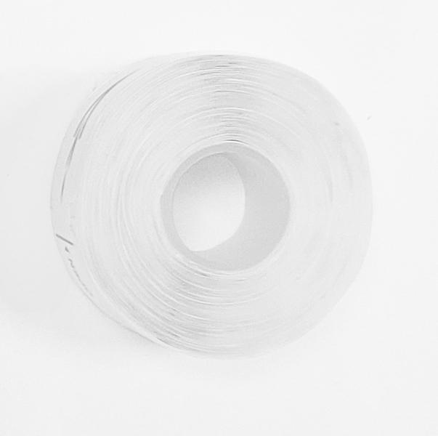
Thermopapier-Label 3x 180 Stück für LX-048

Artikelnummer | 5244 |  | VE | 520
EAN | 4260358128405 |  | Stück pro Palette | Keine Angabe
Zollnummer | 48219010 |  | Lagen Pro Palette | Keine Angabe

Abmessungen - Artikel
Länge(cm) | Breite(cm) | Höhe(cm) | Gewicht(g)
3.5 | 3.5 | 1.5 | 12

Abmessungen - Artikelverpackung
Länge(cm) | Breite(cm) | Höhe(cm) | Leergewicht(g) | Gewicht(g) Artikel+Verpackung
4.8 | 3.8 | 3.8 | 0 | 41

Abmessungen - VE Karton (Masterkarton)
Länge(cm) | Breite(cm) | Höhe(cm) | Gewicht(g)
39 | 35 | 34 | 21600

Verpackung - Bestandteile
Rest Zubehör (g) | Papier/Pappe (g) | Styropor (g) | Kunstst. Hohlkörper(g) | Kunstst. Folien(g) | Materialverbunde (g)
0 | 0 | 0 | 0 | 0 | 0

Weiterführende Informationen
Technaxx Reseller Portal

